Ark1
Skagen Race 2019 V5 Enderpearl CNB 76
 | Kurs | Distanse | Klokka | TWS | TWD | VMG | TWA | Tenk på | Seil | Strøm | Kommentarer
Åsgårdstrand - Slagentangen | 130 | 3 | 20.00 | 12 | 220 | 9 | 90 | styre og trimme på vekslende trykk - opp i løyene, ned i rossene. Ett skjøte i rekka for slør. | Rullefokk, skjøtepunkt for slør i rekka | Lavvann klokka 21. Mye vann i Drammenselva. Sannsynligvis sydg. Strøm. | Vinden vil øke lenger ut og vri til høyre
Slagentangen - Bolærene | 160 | 7 | 20.20 | 15 | 220 | 10 | 60 | Veldig skarp slør, holde høyden , kjøre skjøter, styre mot utsiden av Bolærene | Rullefokk, skjøtepunkt for slør i rekka? | Sannsynligvis medstrøm, men følg med på SOG og logg for å se om medstrømmen forsvinner | Vinden vil øke og kanskj romme
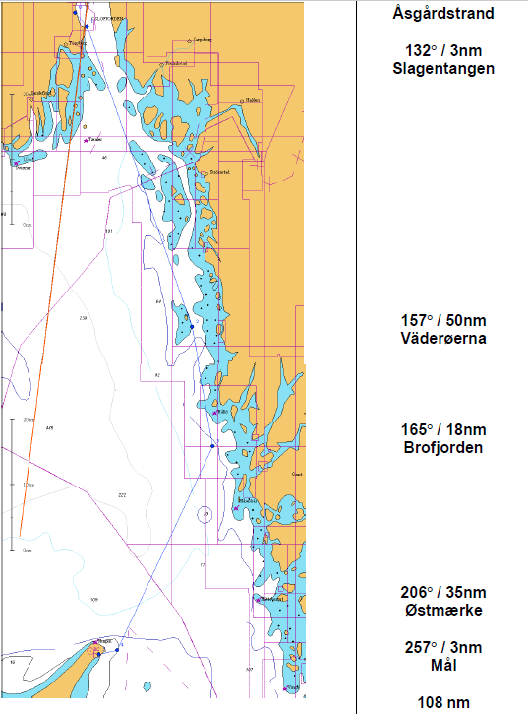
Bolærene - tvers Færder | 160 | 9 | 21.00 | 25 | 225 | 10 | 65 | styre og trimme på rossene, gå over rumbline | Kutterfokk med skjøtepunkt i rekka og 1 eller 2 rev i stor | Ignorere strøm i denne vindstyrken | Vi ønsker å ta høyde før vi kommer ut i den grove sjøen etter Færder. 10 grader over rumbline?
Færder - Grisebåerna | 160 | 12 | 22.00 | 26 | 230 | 10 | 70 | styre og trimme på rossene, gå over rumbline, vi ønsker å gå på 80 meter dybde vest for Grisebåene og andre grunner nedover. | Kutterfokk med skjøtepunkt i rekka og 2 rev i stor | Treffer sannsynligvis svenskestrømmen, men ignorere den | Gå vest for grunnene pga vond sjø.
Grisebåerna - Persgrunnen | 160 | 8 | 23.00 | 28 | 240 | 11 | 80 | styre og trimme på rossene, det skal løye til TWS 18 ved midnatt… | Kutterfokk med skjøtepunkt i rekka og 1 rev i stor | Er sannsynligvis i svenskestrømmen, men ignorere den | Vurdere å gå rett innenfor grunnene på Persgrunnen
Persgrunnen - Väderöarna | 145 | 12 | 24.00 | 28 | 225 | 11 | 80 | Gå rett mot nordenden av Väderöerna | Kutterfokk og ett rev | Ignorere strøm | Det blir litt lettere bak Väderöarna, spise
Väderöarna - Brofjorden | 165 | 18 | 01.00 | 24 | 250 | 11 | 85 | Nå løyer det litt, vinden fortsetter til ca 250 så løyer det mer og retningen vil vri tilbake mot S | Kutterfokk, ikke rev? | Ignorere strøm | Mellom 2300 og 0100 faller vinden fra 24 til 18 og vrir fra ca 250 til 200. Slå straks på Brofjorden hvis sterk Svenskestrøm.
Brofjorden - halv Skagen | 195 | 18 | 02.30 | 15 | 220 | 7 | 25 | Sannsynligvis greier vi ikke å le baue Svenskestrømmen særlig bra. Derfor slå til bb og gå gjennom denne på tvers. Slå tilbake til stb straks vi er gjennom for å dra nytta av fortsatt venstredreining i vinden..?? | Rullefokk og fullt storseil | Svenskestrøm skikkelig på le baug = OK. Den vil løfte oss og vil ta oss raskeste vei ut strømmen. | Vinden skal gå mer mot syd så ta stb halser g strømmen et ikke for langt slag, men vær heller ikke redd for å overstå skagen for bb halser litt pga strømmen ved Skagen. vinden skal gå videre syd, oppdater værmelding. TENK!!
Halv Skagen - Østmerket | 205 | 18 | 05.00 | 20 | 180 | 7 | -25 | Kryss, men lang bb.-legg | Rullefokk og fullt storseil | Sjekk både DMI og YR for strøm på Skagen og følg med på logg og GPS. | Strømprognoser fra YR og DMI stemmer ikke overens per onsdag formiddag
Østmærke - Mål | 257 | 3 | 05.30 | 20 | 190 | 6 | -67 | BB halser og skarp slør til mål | Rullefokk og fullt storseil | Styr rett på mål, bruk COG (GPS-kursen) | Se etter målbøya.

https://www.yr.no/kart/#lat=65.00146&lon=19.54158&zoom=4&laga=nedb%C3%B8rskyer&proj=3575

 |  |  |  |  |  |  |  |  |  |  |  | husk
 |  |  |  |  |  |  |  |  |  |  |  | notatblokk
 |  |  |  |  |  |  |  |  |  |  |  | peilekompass
 |  |  |  |  |  |  |  |  |  |  |  | sovepose
 |  |  |  |  |  |  |  |  |  |  |  | 1600 fra asker

